Estadísticas
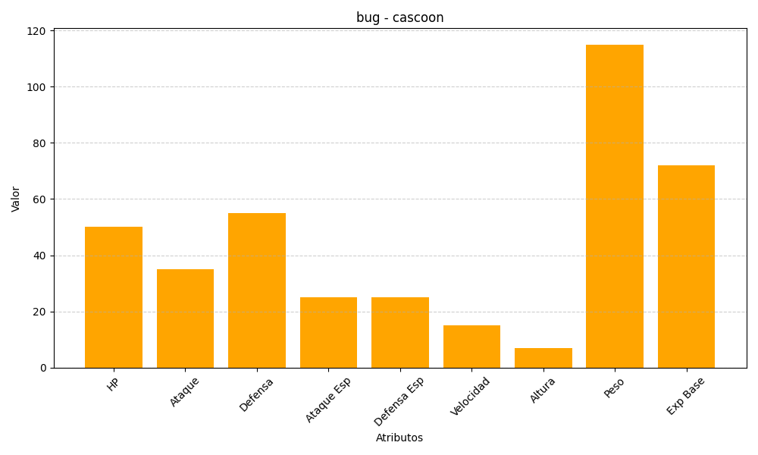
ID | Nombre | Tipo | HP | Ataque | Defensa | Ataque Especial | Defensa Especial | Velocidad | Altura | Peso | Experiencia Base
268 | cascoon | bug | 50 | 35 | 55 | 25 | 25 | 15 | 7 | 115 | 72

